Звіт
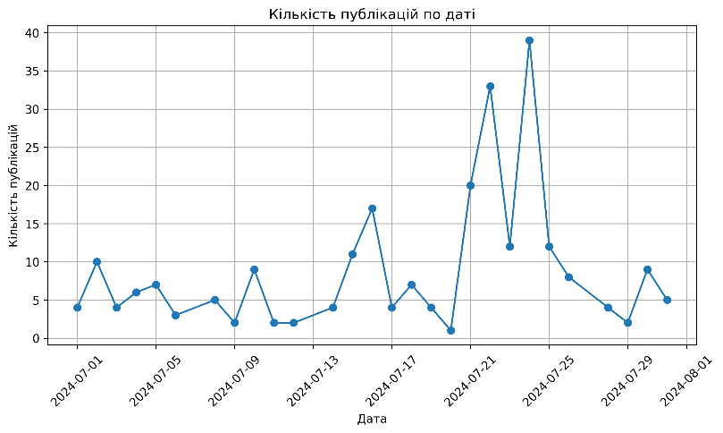
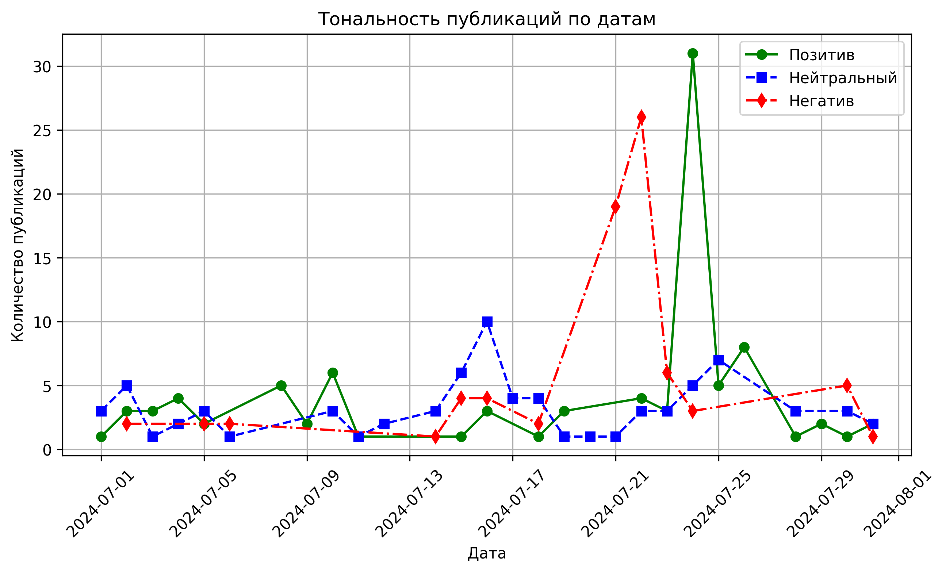

Названия строк | Среднее по полю Медіа-ефективність
2024-07-01 | 3.000
2024-07-02 | 0.656
2024-07-03 | 2.875
2024-07-04 | 2.063
На графіках зверху, показано невелику розбіжність на проміжку всього місяця, окрім проміжку з 17 по 25 число, що гарно видно на графіку який бере до уваги тональність.
2024-07-05 | -0.964
2024-07-06 | -0.083
2024-07-08 | 1.700
2024-07-09 | 1.750
2024-07-10 | 2.569
2024-07-11 | 0.313
2024-07-12 | 0.500
2024-07-14 | 1.125
2024-07-15 | -0.761
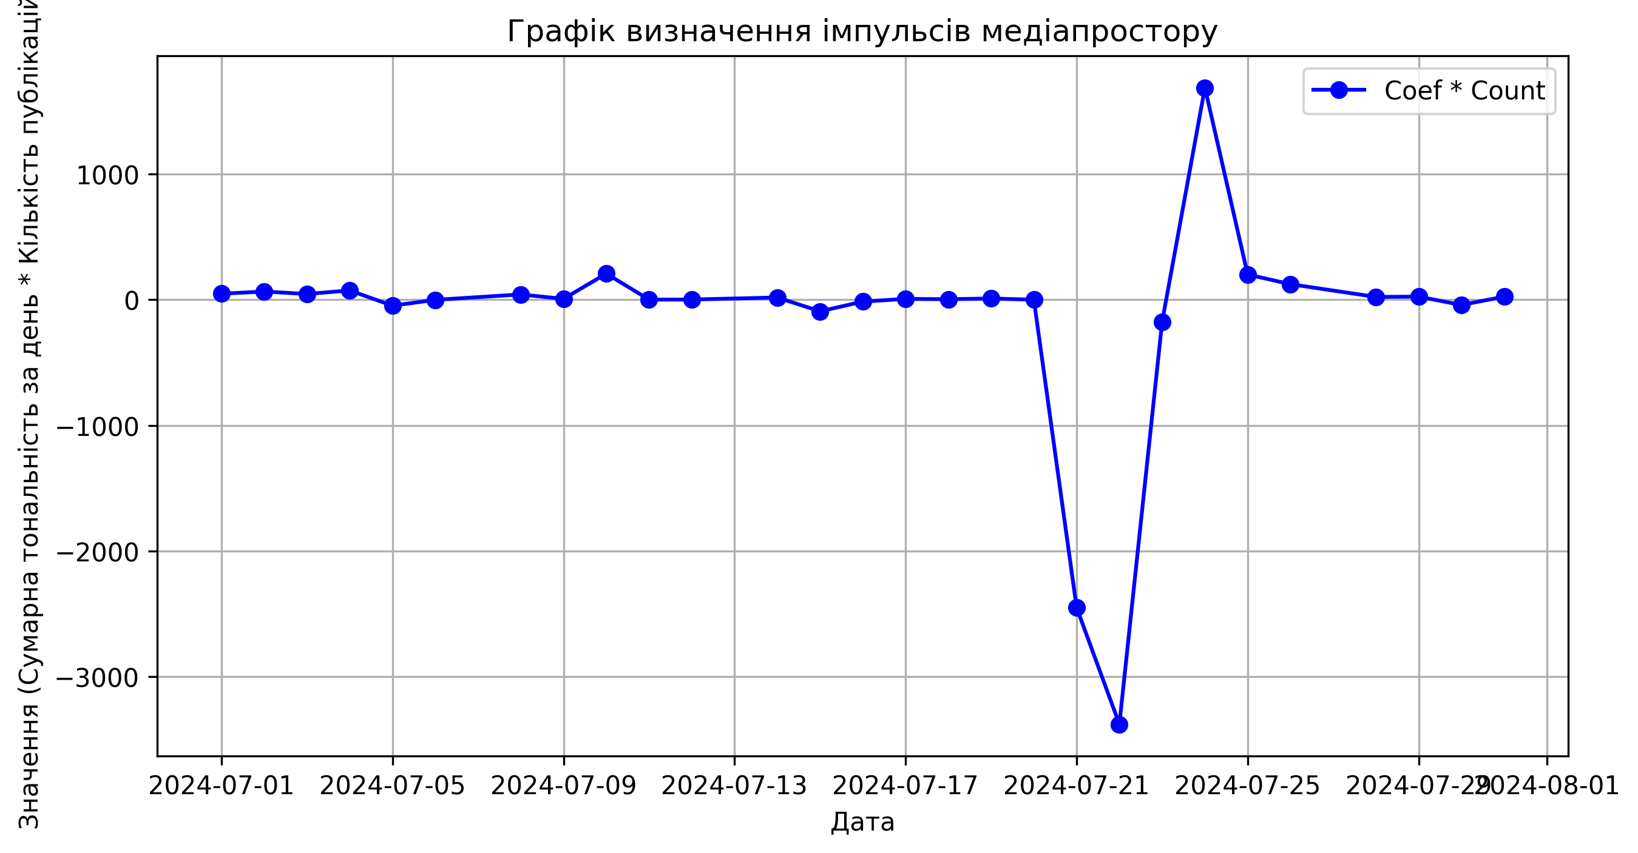
2024-07-16 | -0.051
2024-07-17 | 0.438
2024-07-18 | 0.089
2024-07-19 | 0.625
2024-07-20 | 0.500
2024-07-21 | -6.125
2024-07-22 | -3.102
2024-07-23 | -1.219
2024-07-24 | 1.109
2024-07-25 | 1.396
2024-07-26 | 1.938
2024-07-28 | 1.406
Вирішино провести дослідження по інфоповодах шляхом гіперболізації змін графіику. Створено графік на якому видно два імпульси, що дають зрозуміти які дати найбільше повпливали на медіавплив.Також ми бачимо наявність позитивного середнього числа на графіку у розрізі дати до негативного сплеску, та після, що свідчить про позитивне чи нейтральне ставлення аудиторії в середньому, а негативний імпульс не мав короткострокових наслідків.
2024-07-29 | 6.250
2024-07-30 | -0.514
2024-07-31 | 1.000
Общий итог | -0.295

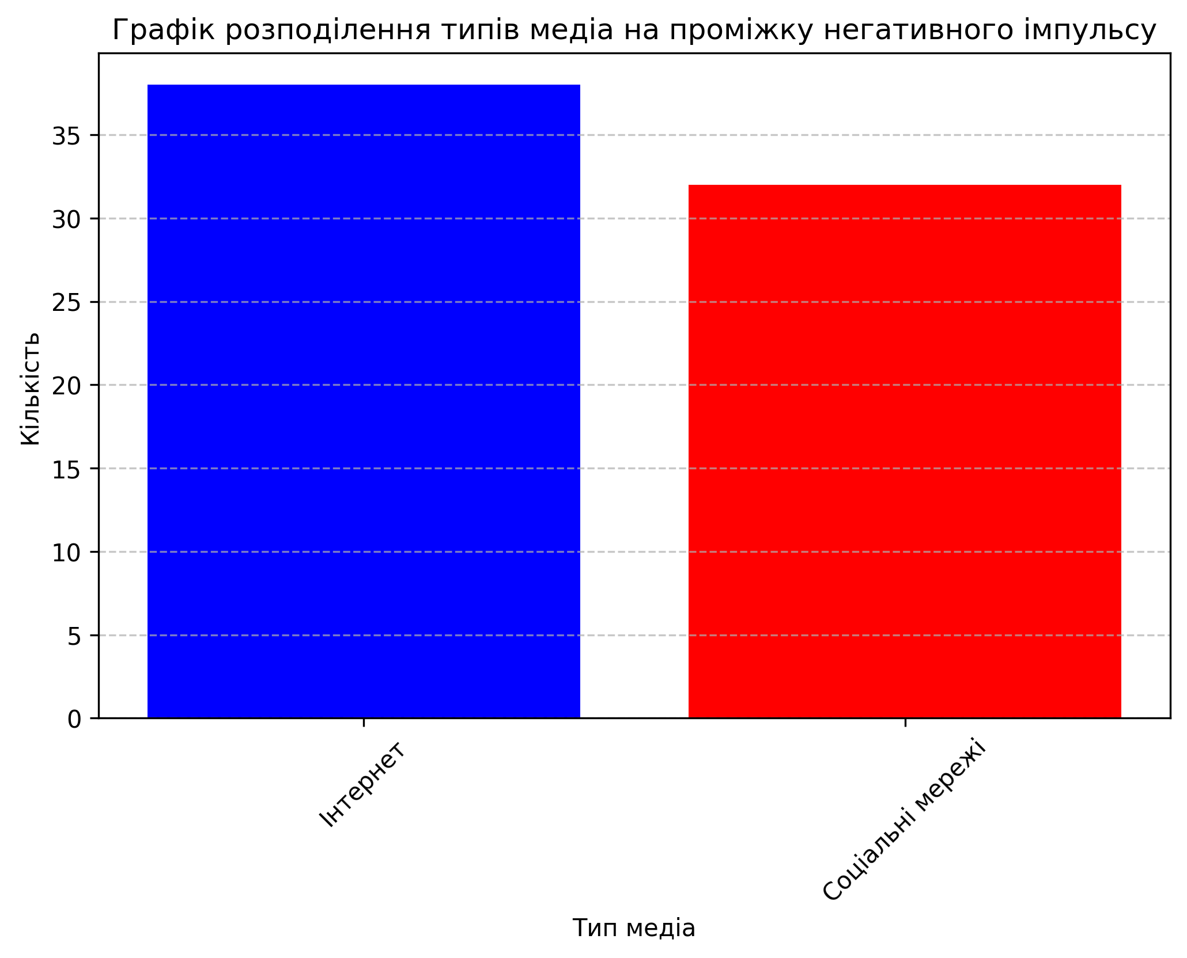

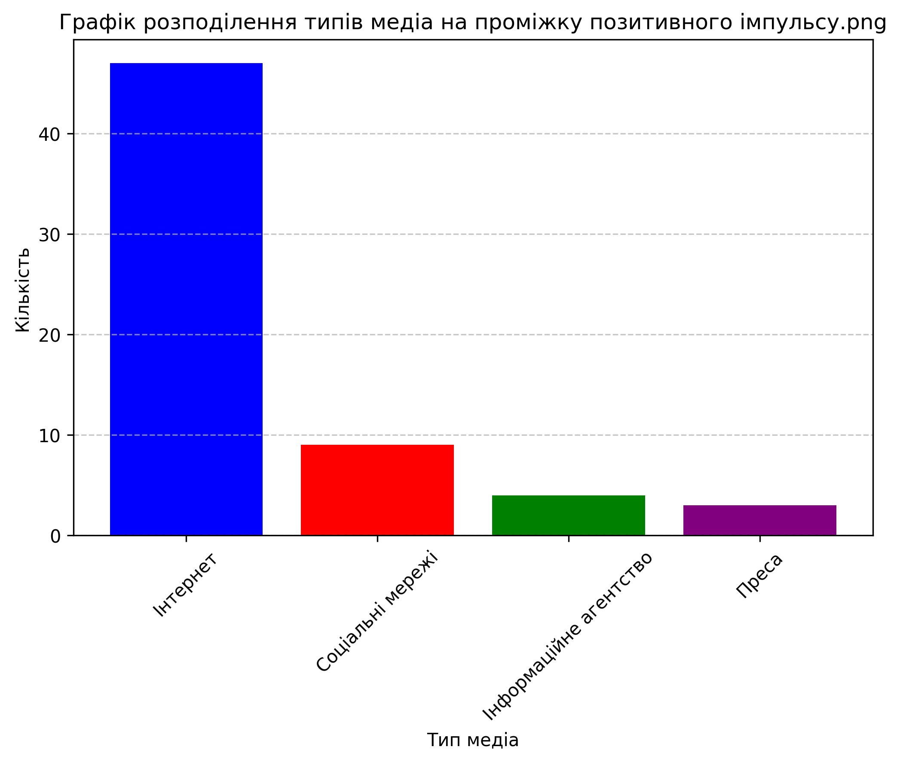
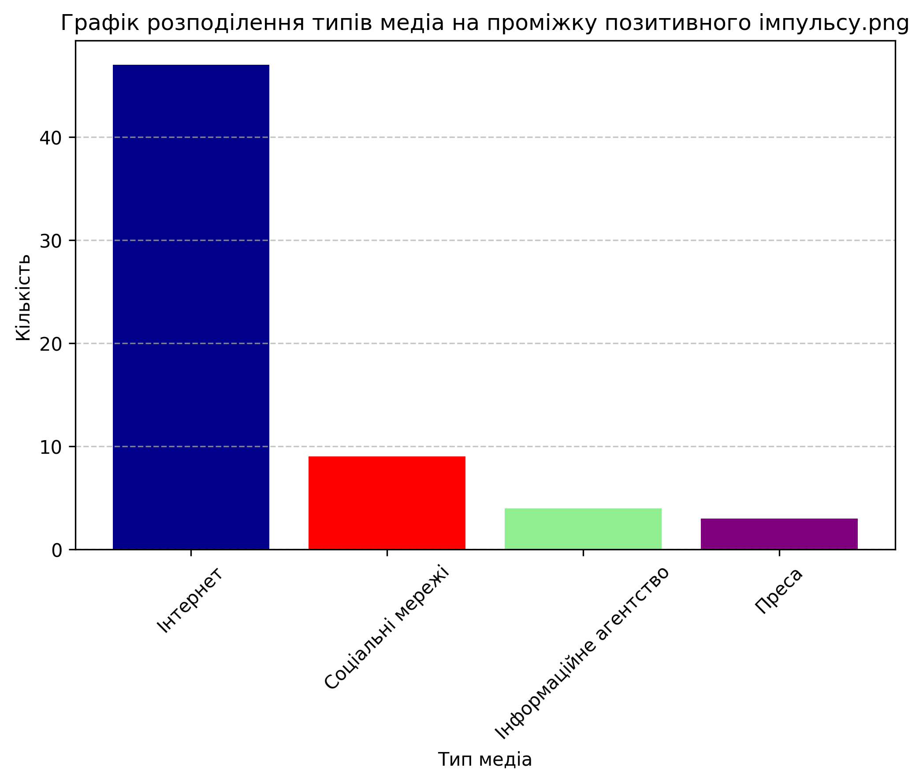
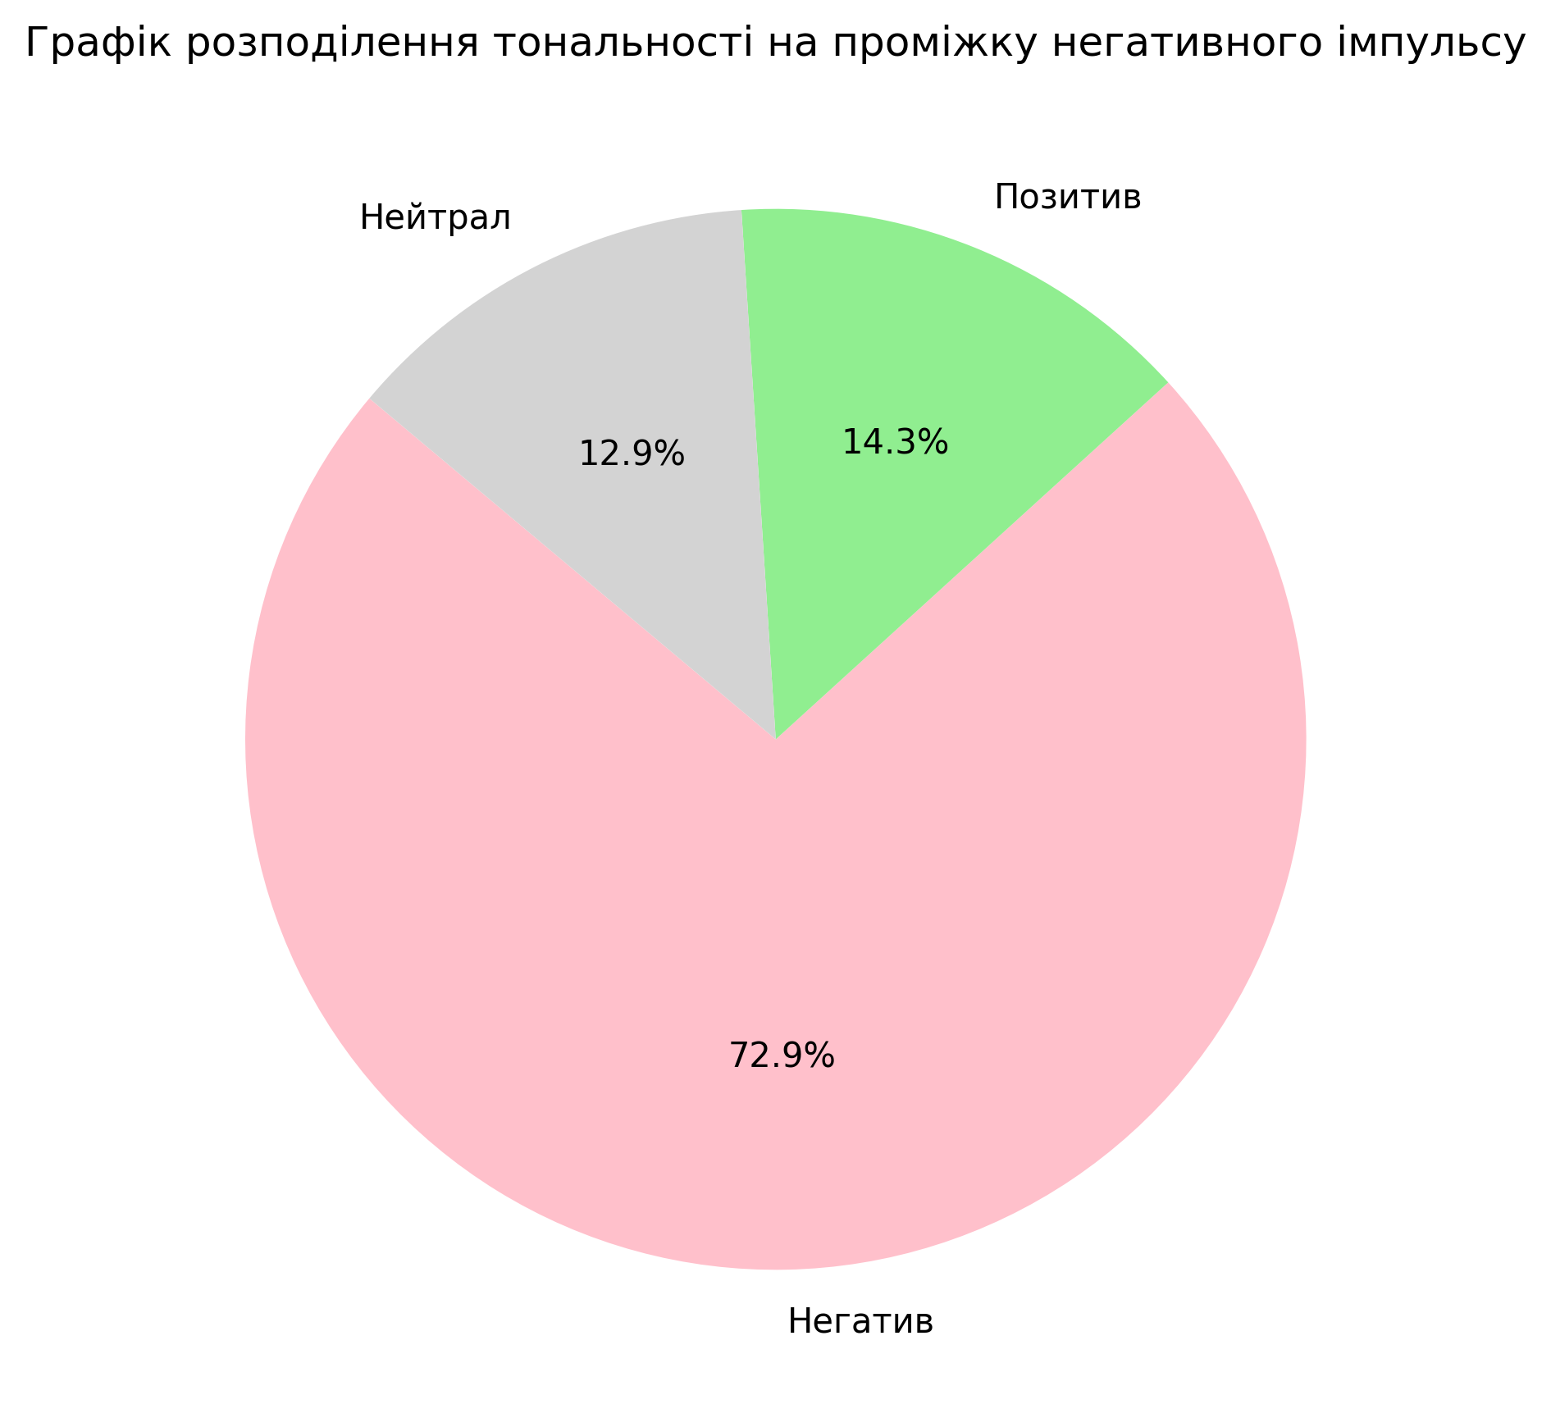
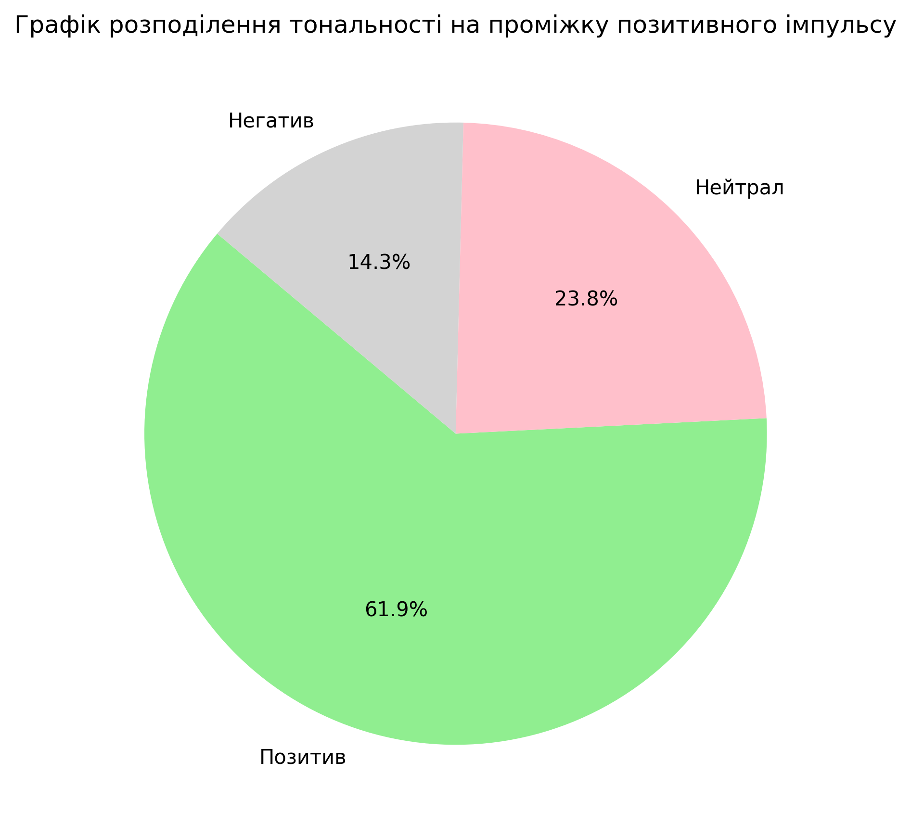

Провівши дослідження у розрізі негативного і позитивного імпульсів, виявлено що велику частину негативного впливу окрім саме інфоприводу зіграли коментарі і репости у соціальних мережах, а на позитивному проміжку більше ролі зіграли пости саме в інтернеті. 21.07 з'явилась новина про продаж компанією забрудненої води, а 23.07 на телебачинні і у інфоагенствах з'вилося згадування про день коли народилася розчинна кава, який пов'язали з назвою компнії. Таким чином сума по показнику Медіа-ефективність становить -72.688 , що в свою чергу свідчить про не дуже вдалий місяць для компнії у медіапросторі.
Створився тренд на падіння репутації компанії через виникниння негативних інфоприводів.
Чи можна вважати цей зріст негативу ІПСО на цьому етапі не зрозуміло, бо у липні ще не було не завершень скандалу, не вердикту комісії яка перевіряла якість води. Тому з нашого боку думати над цим немає сенсу, але при цьому ми розуміємо тренд на спад репутації у медіа, що має значний вплив на репутацію в цілому.

